Nike Jordan
Images | SKU CODE | ARTICLE NAME | COLOR CODE | COLOR NAME | GENDER | SUB CATEGORY | COO | SIZE |  | RRP USD
 | SKU CODE | ARTICLE NAME | COLOR CODE | COLOR NAME | GENDER | SUB CATEGORY | COO | SIZE | QTY
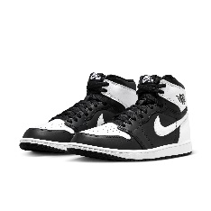 | DZ5485-010 | AIR JORDAN 1 RETRO HIGH OG | 10 | BLACK OR GREY | MENS | JORDAN LEGACY | ID | 7 | 25 | $251.70
 | DZ5485-010 | AIR JORDAN 1 RETRO HIGH OG | 10 | BLACK OR GREY | MENS | JORDAN LEGACY | ID | 7.5 | 20 | $251.70
 | DZ5485-010 | AIR JORDAN 1 RETRO HIGH OG | 10 | BLACK OR GREY | MENS | JORDAN LEGACY | ID | 8 | 82 | $251.70
 | DZ5485-010 | AIR JORDAN 1 RETRO HIGH OG | 10 | BLACK OR GREY | MENS | JORDAN LEGACY | ID | 8.5 | 99 | $251.70
 | DZ5485-010 | AIR JORDAN 1 RETRO HIGH OG | 10 | BLACK OR GREY | MENS | JORDAN LEGACY | ID | 9 | 208 | $251.70
 | DZ5485-010 | AIR JORDAN 1 RETRO HIGH OG | 10 | BLACK OR GREY | MENS | JORDAN LEGACY | ID | 9.5 | 168 | $251.70
 | DZ5485-010 | AIR JORDAN 1 RETRO HIGH OG | 10 | BLACK OR GREY | MENS | JORDAN LEGACY | ID | 10 | 229 | $251.70
 | DZ5485-010 | AIR JORDAN 1 RETRO HIGH OG | 10 | BLACK OR GREY | MENS | JORDAN LEGACY | ID | 10.5 | 198 | $251.70
 | DZ5485-010 | AIR JORDAN 1 RETRO HIGH OG | 10 | BLACK OR GREY | MENS | JORDAN LEGACY | ID | 11 | 365 | $251.70
 | DZ5485-010 | AIR JORDAN 1 RETRO HIGH OG | 10 | BLACK OR GREY | MENS | JORDAN LEGACY | ID | 11.5 | 126 | $251.70
 | DZ5485-010 | AIR JORDAN 1 RETRO HIGH OG | 10 | BLACK OR GREY | MENS | JORDAN LEGACY | ID | 12 | 245 | $251.70
 | DZ5485-010 | AIR JORDAN 1 RETRO HIGH OG | 10 | BLACK OR GREY | MENS | JORDAN LEGACY | ID | 13 | 119 | $251.70
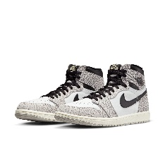 | DZ5485-052 | AIR JORDAN 1 RETRO HIGH OG | 52 | BLACK OR GREY | MENS | JORDAN LEGACY | CN | 8.5 | 7 | $254.42
 | DZ5485-052 | AIR JORDAN 1 RETRO HIGH OG | 52 | BLACK OR GREY | MENS | JORDAN LEGACY | CN | 9 | 14 | $254.42
 | DZ5485-052 | AIR JORDAN 1 RETRO HIGH OG | 52 | BLACK OR GREY | MENS | JORDAN LEGACY | CN | 9.5 | 17 | $254.42
 | DZ5485-052 | AIR JORDAN 1 RETRO HIGH OG | 52 | BLACK OR GREY | MENS | JORDAN LEGACY | CN | 10 | 14 | $254.42
 | DZ5485-052 | AIR JORDAN 1 RETRO HIGH OG | 52 | BLACK OR GREY | MENS | JORDAN LEGACY | CN | 10.5 | 18 | $254.42
 | DZ5485-052 | AIR JORDAN 1 RETRO HIGH OG | 52 | BLACK OR GREY | MENS | JORDAN LEGACY | CN | 11 | 7 | $254.42
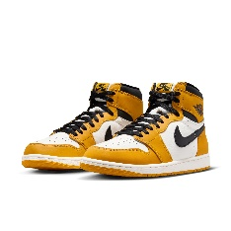 | DZ5485-701 | AIR JORDAN 1 RETRO HIGH OG | 701 | YELLOW | MENS | JORDAN LEGACY | CN | 8 | 14 | $251.70
 | DZ5485-701 | AIR JORDAN 1 RETRO HIGH OG | 701 | YELLOW | MENS | JORDAN LEGACY | CN | 8.5 | 13 | $251.70
 | DZ5485-701 | AIR JORDAN 1 RETRO HIGH OG | 701 | YELLOW | MENS | JORDAN LEGACY | CN | 9 | 49 | $251.70
 | DZ5485-701 | AIR JORDAN 1 RETRO HIGH OG | 701 | YELLOW | MENS | JORDAN LEGACY | CN | 9.5 | 57 | $251.70
 | DZ5485-701 | AIR JORDAN 1 RETRO HIGH OG | 701 | YELLOW | MENS | JORDAN LEGACY | CN | 10 | 57 | $251.70
 | DZ5485-701 | AIR JORDAN 1 RETRO HIGH OG | 701 | YELLOW | MENS | JORDAN LEGACY | CN | 10.5 | 74 | $251.70
 | DZ5485-701 | AIR JORDAN 1 RETRO HIGH OG | 701 | YELLOW | MENS | JORDAN LEGACY | CN | 11 | 94 | $251.70
 | DZ5485-701 | AIR JORDAN 1 RETRO HIGH OG | 701 | YELLOW | MENS | JORDAN LEGACY | CN | 11.5 | 31 | $251.70
 | DZ5485-701 | AIR JORDAN 1 RETRO HIGH OG | 701 | YELLOW | MENS | JORDAN LEGACY | CN | 12 | 43 | $251.70
 | DZ5485-701 | AIR JORDAN 1 RETRO HIGH OG | 701 | YELLOW | MENS | JORDAN LEGACY | CN | 13 | 12 | $251.70
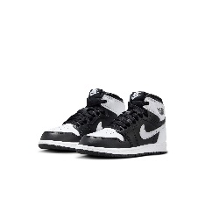 | FD1412-010 | JORDAN 1 RETRO HIGH OG (PS) | 10 | BLACK OR GREY | BOYS | JORDAN LEGACY | SG | 1Y | 5 | $122.45
 | FD1412-010 | JORDAN 1 RETRO HIGH OG (PS) | 10 | BLACK OR GREY | BOYS | JORDAN LEGACY | SG | 1.5Y | 2 | $122.45
 | FD1412-010 | JORDAN 1 RETRO HIGH OG (PS) | 10 | BLACK OR GREY | BOYS | JORDAN LEGACY | SG | 2Y | 4 | $122.45
 | FD1412-010 | JORDAN 1 RETRO HIGH OG (PS) | 10 | BLACK OR GREY | BOYS | JORDAN LEGACY | SG | 3Y | 13 | $122.45
 | FD1412-010 | JORDAN 1 RETRO HIGH OG (PS) | 10 | BLACK OR GREY | BOYS | JORDAN LEGACY | SG | 10.5C | 6 | $122.45
 | FD1412-010 | JORDAN 1 RETRO HIGH OG (PS) | 10 | BLACK OR GREY | BOYS | JORDAN LEGACY | SG | 11C | 6 | $122.45
 | FD1412-010 | JORDAN 1 RETRO HIGH OG (PS) | 10 | BLACK OR GREY | BOYS | JORDAN LEGACY | SG | 11.5C | 1 | $122.45
 | FD1412-010 | JORDAN 1 RETRO HIGH OG (PS) | 10 | BLACK OR GREY | BOYS | JORDAN LEGACY | SG | 12C | 6 | $122.45
 | FD1412-010 | JORDAN 1 RETRO HIGH OG (PS) | 10 | BLACK OR GREY | BOYS | JORDAN LEGACY | SG | 12.5C | 2 | $122.45
 | FD1412-010 | JORDAN 1 RETRO HIGH OG (PS) | 10 | BLACK OR GREY | BOYS | JORDAN LEGACY | SG | 13C | 10 | $122.45
 | FD1412-010 | JORDAN 1 RETRO HIGH OG (PS) | 10 | BLACK OR GREY | BOYS | JORDAN LEGACY | SG | 13.5C | 2 | $122.45
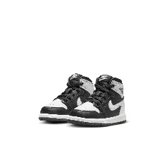 | FD1413-010 | JORDAN 1 RETRO HIGH OG (TD) | 10 | BLACK OR GREY | BOYS | JORDAN LEGACY | SG | 4C | 1 | $95.24
 | FD1413-010 | JORDAN 1 RETRO HIGH OG (TD) | 10 | BLACK OR GREY | BOYS | JORDAN LEGACY | SG | 5C | 6 | $95.24
 | FD1413-010 | JORDAN 1 RETRO HIGH OG (TD) | 10 | BLACK OR GREY | BOYS | JORDAN LEGACY | SG | 6C | 8 | $95.24
 | FD1413-010 | JORDAN 1 RETRO HIGH OG (TD) | 10 | BLACK OR GREY | BOYS | JORDAN LEGACY | SG | 7C | 10 | $95.24
 | FD1413-010 | JORDAN 1 RETRO HIGH OG (TD) | 10 | BLACK OR GREY | BOYS | JORDAN LEGACY | SG | 8C | 10 | $95.24
 | FD1413-010 | JORDAN 1 RETRO HIGH OG (TD) | 10 | BLACK OR GREY | BOYS | JORDAN LEGACY | SG | 9C | 8 | $95.24
 | FD1413-010 | JORDAN 1 RETRO HIGH OG (TD) | 10 | BLACK OR GREY | BOYS | JORDAN LEGACY | SG | 10C | 1 | $95.24
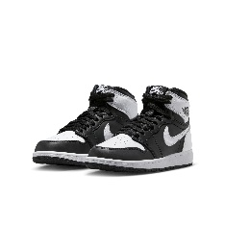 | FD1437-010 | AIR JORDAN 1 RETRO HIGH OG GS | 10 | BLACK OR GREY | BOYS | JORDAN LEGACY | CN | 3.5Y | 26 | $149.66
 | FD1437-010 | AIR JORDAN 1 RETRO HIGH OG GS | 10 | BLACK OR GREY | BOYS | JORDAN LEGACY | CN | 4Y | 64 | $149.66
 | FD1437-010 | AIR JORDAN 1 RETRO HIGH OG GS | 10 | BLACK OR GREY | BOYS | JORDAN LEGACY | CN | 4.5Y | 57 | $149.66
 | FD1437-010 | AIR JORDAN 1 RETRO HIGH OG GS | 10 | BLACK OR GREY | BOYS | JORDAN LEGACY | CN | 5Y | 119 | $149.66
 | FD1437-010 | AIR JORDAN 1 RETRO HIGH OG GS | 10 | BLACK OR GREY | BOYS | JORDAN LEGACY | CN | 5.5Y | 38 | $149.66
 | FD1437-010 | AIR JORDAN 1 RETRO HIGH OG GS | 10 | BLACK OR GREY | BOYS | JORDAN LEGACY | CN | 6Y | 121 | $149.66
 | FD1437-010 | AIR JORDAN 1 RETRO HIGH OG GS | 10 | BLACK OR GREY | BOYS | JORDAN LEGACY | CN | 6.5Y | 35 | $149.66
 | FD1437-010 | AIR JORDAN 1 RETRO HIGH OG GS | 10 | BLACK OR GREY | BOYS | JORDAN LEGACY | CN | 7Y | 136 | $149.66
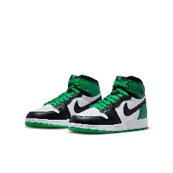 | FD1437-031 | AIR JORDAN 1 RETRO HIGH OG GS | 31 | BLACK OR GREY | BOYS | JORDAN LEGACY | CN | 3.5Y | 1 | $251.70
 | FD1437-031 | AIR JORDAN 1 RETRO HIGH OG GS | 31 | BLACK OR GREY | BOYS | JORDAN LEGACY | CN | 6Y | 12 | $251.70
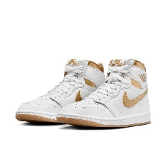 | FD2596-107 | WMNS AIR JORDAN 1 RETRO HI OG | 107 | WHITE | WOMENS | JORDAN LEGACY | CN | 5 | 6 | $258.50
 | FD2596-107 | WMNS AIR JORDAN 1 RETRO HI OG | 107 | WHITE | WOMENS | JORDAN LEGACY | CN | 5.5 | 18 | $258.50
 | FD2596-107 | WMNS AIR JORDAN 1 RETRO HI OG | 107 | WHITE | WOMENS | JORDAN LEGACY | CN | 6 | 23 | $258.50
 | FD2596-107 | WMNS AIR JORDAN 1 RETRO HI OG | 107 | WHITE | WOMENS | JORDAN LEGACY | CN | 6.5 | 51 | $258.50
 | FD2596-107 | WMNS AIR JORDAN 1 RETRO HI OG | 107 | WHITE | WOMENS | JORDAN LEGACY | CN | 7 | 214 | $258.50
 | FD2596-107 | WMNS AIR JORDAN 1 RETRO HI OG | 107 | WHITE | WOMENS | JORDAN LEGACY | CN | 7.5 | 93 | $258.50
 | FD2596-107 | WMNS AIR JORDAN 1 RETRO HI OG | 107 | WHITE | WOMENS | JORDAN LEGACY | CN | 8 | 122 | $258.50
 | FD2596-107 | WMNS AIR JORDAN 1 RETRO HI OG | 107 | WHITE | WOMENS | JORDAN LEGACY | CN | 8.5 | 110 | $258.50
 | FD2596-107 | WMNS AIR JORDAN 1 RETRO HI OG | 107 | WHITE | WOMENS | JORDAN LEGACY | CN | 9 | 212 | $258.50
 | FD2596-107 | WMNS AIR JORDAN 1 RETRO HI OG | 107 | WHITE | WOMENS | JORDAN LEGACY | CN | 9.5 | 104 | $258.50
 | FD2596-107 | WMNS AIR JORDAN 1 RETRO HI OG | 107 | WHITE | WOMENS | JORDAN LEGACY | CN | 10 | 96 | $258.50
 | FD2596-107 | WMNS AIR JORDAN 1 RETRO HI OG | 107 | WHITE | WOMENS | JORDAN LEGACY | CN | 10.5 | 61 | $258.50
 | FD2596-107 | WMNS AIR JORDAN 1 RETRO HI OG | 107 | WHITE | WOMENS | JORDAN LEGACY | CN | 11 | 73 | $258.50
 | FD2596-107 | WMNS AIR JORDAN 1 RETRO HI OG | 107 | WHITE | WOMENS | JORDAN LEGACY | CN | 11.5 | 66 | $258.50
 | FD2596-107 | WMNS AIR JORDAN 1 RETRO HI OG | 107 | WHITE | WOMENS | JORDAN LEGACY | CN | 12 | 65 | $258.50
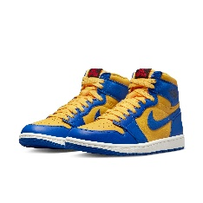 | FD2596-700 | WMNS AIR JORDAN 1 RETRO HI OG | 700 | YELLOW | WOMENS | JORDAN LEGACY | CN | 6 | 8 | $254.42
 | FD2596-700 | WMNS AIR JORDAN 1 RETRO HI OG | 700 | YELLOW | WOMENS | JORDAN LEGACY | CN | 6.5 | 13 | $254.42
 | FD2596-700 | WMNS AIR JORDAN 1 RETRO HI OG | 700 | YELLOW | WOMENS | JORDAN LEGACY | CN | 7 | 12 | $254.42
 | FD2596-700 | WMNS AIR JORDAN 1 RETRO HI OG | 700 | YELLOW | WOMENS | JORDAN LEGACY | CN | 7.5 | 17 | $254.42
 | FD2596-700 | WMNS AIR JORDAN 1 RETRO HI OG | 700 | YELLOW | WOMENS | JORDAN LEGACY | CN | 8 | 7 | $254.42
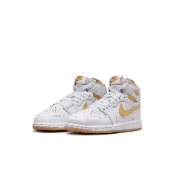 | FD2597-107 | JORDAN 1 RETRO HIGH OG (PS) | 107 | WHITE | GIRLS | JORDAN LEGACY | SG | 1Y | 9 | $122.45
 | FD2597-107 | JORDAN 1 RETRO HIGH OG (PS) | 107 | WHITE | GIRLS | JORDAN LEGACY | SG | 1.5Y | 8 | $122.45
 | FD2597-107 | JORDAN 1 RETRO HIGH OG (PS) | 107 | WHITE | GIRLS | JORDAN LEGACY | SG | 2Y | 15 | $122.45
 | FD2597-107 | JORDAN 1 RETRO HIGH OG (PS) | 107 | WHITE | GIRLS | JORDAN LEGACY | SG | 2.5Y | 5 | $122.45
 | FD2597-107 | JORDAN 1 RETRO HIGH OG (PS) | 107 | WHITE | GIRLS | JORDAN LEGACY | SG | 3Y | 19 | $122.45
 | FD2597-107 | JORDAN 1 RETRO HIGH OG (PS) | 107 | WHITE | GIRLS | JORDAN LEGACY | SG | 10.5C | 6 | $122.45
 | FD2597-107 | JORDAN 1 RETRO HIGH OG (PS) | 107 | WHITE | GIRLS | JORDAN LEGACY | SG | 11C | 10 | $122.45
 | FD2597-107 | JORDAN 1 RETRO HIGH OG (PS) | 107 | WHITE | GIRLS | JORDAN LEGACY | SG | 11.5C | 5 | $122.45
 | FD2597-107 | JORDAN 1 RETRO HIGH OG (PS) | 107 | WHITE | GIRLS | JORDAN LEGACY | SG | 12C | 6 | $122.45
 | FD2597-107 | JORDAN 1 RETRO HIGH OG (PS) | 107 | WHITE | GIRLS | JORDAN LEGACY | SG | 12.5C | 4 | $122.45
 | FD2597-107 | JORDAN 1 RETRO HIGH OG (PS) | 107 | WHITE | GIRLS | JORDAN LEGACY | SG | 13C | 10 | $122.45
 | FD2597-107 | JORDAN 1 RETRO HIGH OG (PS) | 107 | WHITE | GIRLS | JORDAN LEGACY | SG | 13.5C | 5 | $122.45
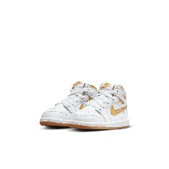 | FD2598-107 | JORDAN 1 RETRO HIGH OG (TD) | 107 | WHITE | GIRLS | JORDAN LEGACY | SG | 2C | 2 | $95.24
 | FD2598-107 | JORDAN 1 RETRO HIGH OG (TD) | 107 | WHITE | GIRLS | JORDAN LEGACY | SG | 3C | 2 | $95.24
 | FD2598-107 | JORDAN 1 RETRO HIGH OG (TD) | 107 | WHITE | GIRLS | JORDAN LEGACY | SG | 4C | 6 | $95.24
 | FD2598-107 | JORDAN 1 RETRO HIGH OG (TD) | 107 | WHITE | GIRLS | JORDAN LEGACY | SG | 5C | 8 | $95.24
 | FD2598-107 | JORDAN 1 RETRO HIGH OG (TD) | 107 | WHITE | GIRLS | JORDAN LEGACY | SG | 6C | 11 | $95.24
 | FD2598-107 | JORDAN 1 RETRO HIGH OG (TD) | 107 | WHITE | GIRLS | JORDAN LEGACY | SG | 7C | 15 | $95.24
 | FD2598-107 | JORDAN 1 RETRO HIGH OG (TD) | 107 | WHITE | GIRLS | JORDAN LEGACY | SG | 8C | 16 | $95.24
 | FD2598-107 | JORDAN 1 RETRO HIGH OG (TD) | 107 | WHITE | GIRLS | JORDAN LEGACY | SG | 9C | 16 | $95.24
 | FD2598-107 | JORDAN 1 RETRO HIGH OG (TD) | 107 | WHITE | GIRLS | JORDAN LEGACY | SG | 10C | 13 | $95.24
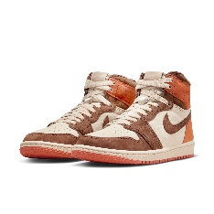 | FQ2941-200 | W AIR JORDAN 1 RETRO HI OG SP | 200 | BROWN | WOMENS | JORDAN LEGACY | CN | 6 | 18 | $244.63
 | FQ2941-200 | W AIR JORDAN 1 RETRO HI OG SP | 200 | BROWN | WOMENS | JORDAN LEGACY | CN | 6.5 | 22 | $244.63
 | FQ2941-200 | W AIR JORDAN 1 RETRO HI OG SP | 200 | BROWN | WOMENS | JORDAN LEGACY | CN | 7 | 40 | $244.63
 | FQ2941-200 | W AIR JORDAN 1 RETRO HI OG SP | 200 | BROWN | WOMENS | JORDAN LEGACY | CN | 7.5 | 40 | $244.63
 | FQ2941-200 | W AIR JORDAN 1 RETRO HI OG SP | 200 | BROWN | WOMENS | JORDAN LEGACY | CN | 8 | 35 | $244.63
 | FQ2941-200 | W AIR JORDAN 1 RETRO HI OG SP | 200 | BROWN | WOMENS | JORDAN LEGACY | CN | 8.5 | 36 | $244.63
 | FQ2941-200 | W AIR JORDAN 1 RETRO HI OG SP | 200 | BROWN | WOMENS | JORDAN LEGACY | CN | 9 | 37 | $244.63
 |  |  |  |  |  |  |  |  | 4905

